Graphique 3.1
Recettes tirées des impôts sur les successions et les donations, 2019, ensemble des pays de l’OCDE

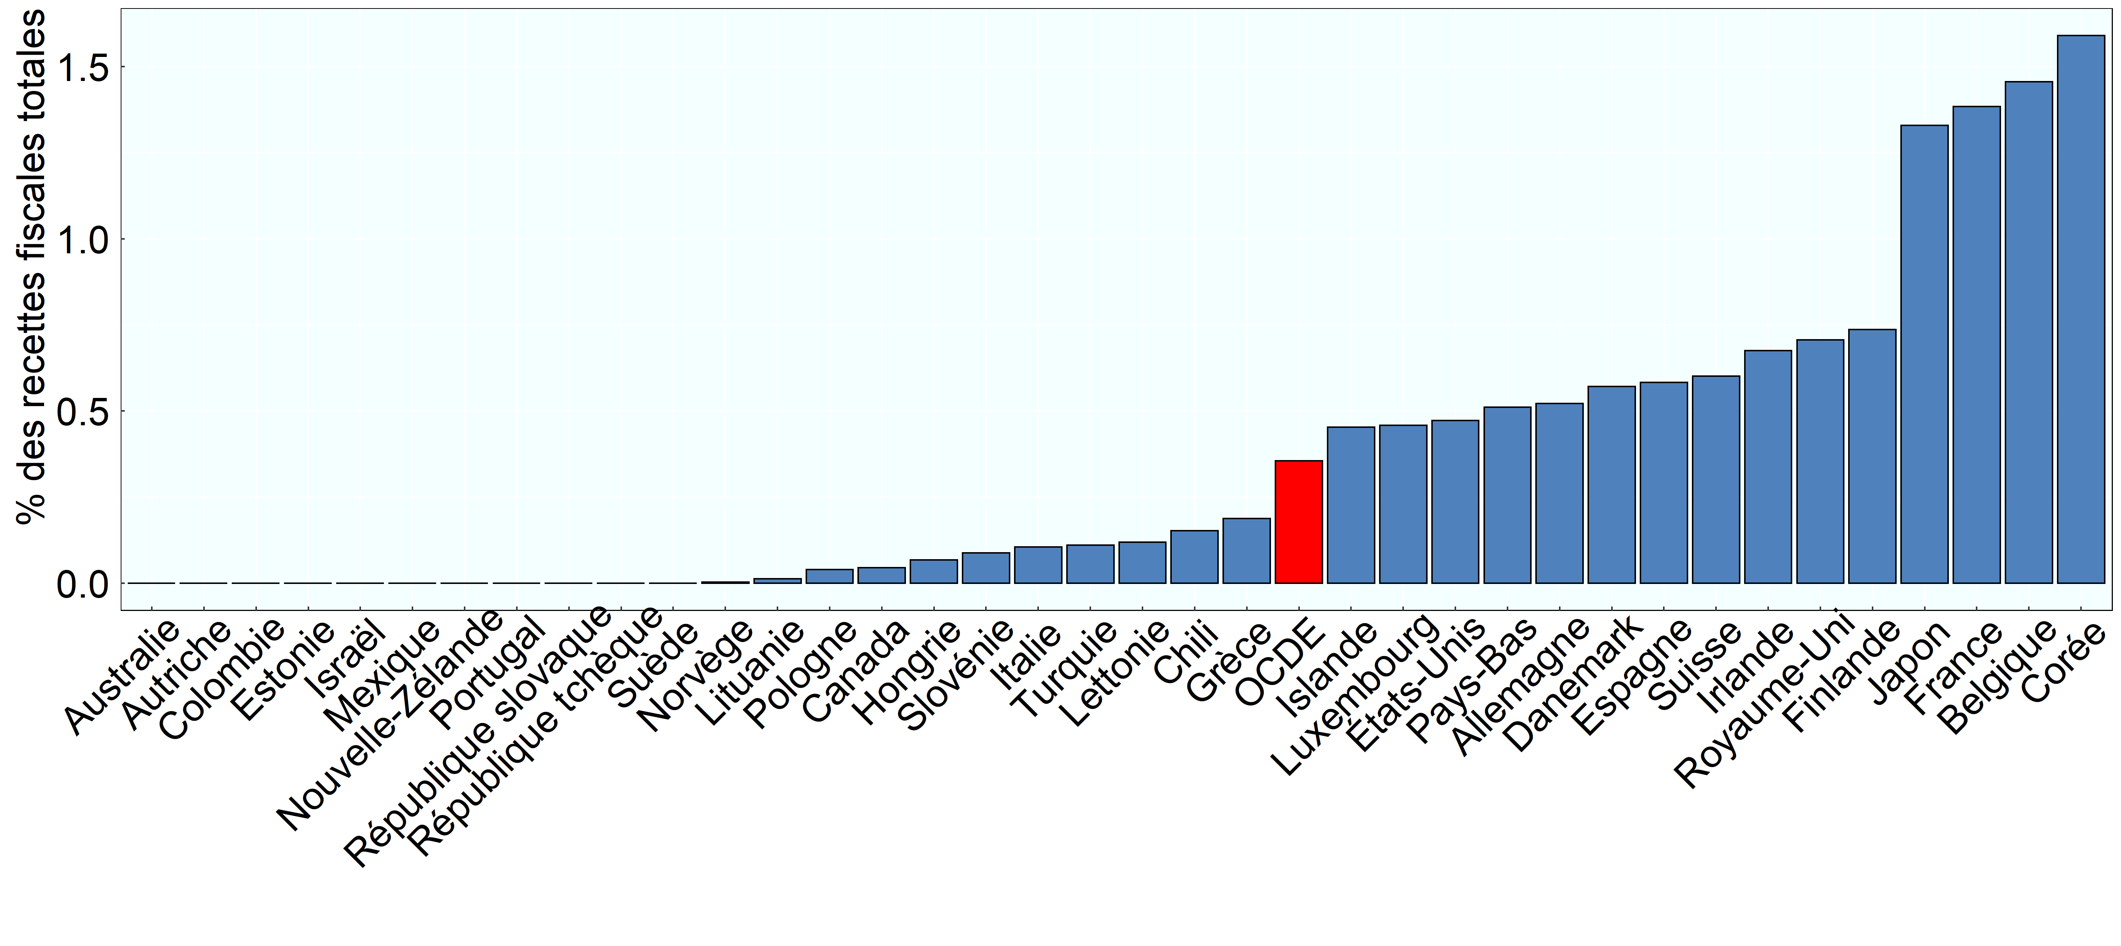

Note: Les données relatives à l’Australie, à la Grèce, au Japon, au Mexique et celles utilisées pour calculer la moyenne de l’OCDE se rapportent à 2018.
Source: Statistiques des recettes publiques de l’OCDE.

Row Number | Pays | Annee | Valeur
1 | Australie | 2018 | 0.00
2 | Autriche | 2019 | 0.00
3 | Belgique | 2019 | 1.46
4 | Canada | 2019 | 0.05
5 | Suisse | 2019 | 0.60
6 | Chili | 2019 | 0.15
7 | Colombie | 2019 | 0.00
8 | République tchèque | 2019 | 0.00
9 | Allemagne | 2019 | 0.52
10 | Danemark | 2019 | 0.57
11 | Espagne | 2019 | 0.58
12 | Estonie | 2019 | 0.00
13 | Finlande | 2019 | 0.74
14 | France | 2019 | 1.38
15 | Royaume-Uni | 2019 | 0.71
16 | Grèce | 2018 | 0.19
17 | Hongrie | 2019 | 0.07
18 | Irlande | 2019 | 0.68
19 | Islande | 2019 | 0.45
20 | Israël | 2019 | 0.00
21 | Italie | 2019 | 0.11
22 | Japon | 2018 | 1.33
23 | Corée | 2019 | 1.59
24 | Lituanie | 2019 | 0.01
25 | Luxembourg | 2019 | 0.46
26 | Lettonie | 2019 | 0.12
27 | Mexique | 2018 | 0.00
28 | Pays-Bas | 2019 | 0.51
29 | Norvège | 2019 | 0.00
30 | Nouvelle-Zélande | 2019 | 0.00
31 | OCDE | 2018 | 0.36
32 | Pologne | 2019 | 0.04
33 | Portugal | 2019 | 0.00
34 | République slovaque | 2019 | 0.00
35 | Slovénie | 2019 | 0.09
36 | Suède | 2019 | 0.00
37 | Turquie | 2019 | 0.11
38 | États-Unis | 2019 | 0.47

